Case Study
Case Study
ToysGroup è un’azienda che distribuisce articoli (giocatoli) in diverse aree geografiche del mondo.
I prodotti sono classificati in categorie e i mercati di riferimento dell’azienda sono classificati in regioni di vendita.
In particolare:
1) Le entità individuabili in questo scenario sono le seguenti:
- Product
- Region
- Sales

2) Le relazioni tra le entità possono essere descritte nel modo seguente:
- Product e Sales
§ Un prodotto puo’ essere venduto tante volte (o nessuna) per cui è contenuto in una o più transazioni di vendita.
§ Ciascuna transazione di vendita è riferita ad uno solo prodotto
- Region e Sales
§ Possono esserci molte o nessuna transazione per ciascuna regione
§ Ciascuna transazione di vendita è riferita ad una sola regione

3) Le entità Product e Region presentano delle gerarchie:
- L’entità prodotto contiene, oltre alle informazioni del singolo prodotto, anche la descrizione della categoria di appartenenza. L’entità prodotto contiene quindi una gerarchia: un prodotto puo’ appartenere ad una sola categoria mentre la stessa categoria puo’ essere associata a molti prodotti diversi.
Esempio: gli articoli ‘Bikes-100’ e ‘Bikes-200’ appartengono alla categoria Bikes; gli articoli ‘Bike Glove M’ e ‘Bike Gloves L’ sono classificati come Clothing.
- L’entità regione contiene una gerarchia: più stati sono classificati in una stessa regione di vendita e una stessa regione di vendita include molti stati.
Esempio: gli stati ‘France’ e ‘Germany’ sono classificati nella region WestEurope; gli stati ‘Italy’ e ‘Greece’ sono classificati nel mercato SouthEurope.

È necessario progettare e implementare fisicamente un database che modelli lo scenario garantendo l’integrità referenziale e la minimizzazione della ridondanza dei dati.
In altre parole, progetta opportunamente un numero di tabelle e di relazioni tra queste sufficiente a garantire la consistenza del dato.

Task 1: Proponi una progettazione concettuale e logica della base dati
La progettazione concettuale deve includere tutte le entità coinvolte e le relazioni tra queste. Per ciascuna entità indica l’attributo chiave e i principali attributi descrittivi (non è necessario indicare tutti gli attributi).
La progettazione logica deve includere, per ciascuna tabella, tutte le colonne che poi verranno implementate fisicamente e deve esplicitare la cardinalità dei campi utilizzati per definire la relazione.
Task 2: Descrivi la struttura delle tabelle che reputi utili e sufficienti a modellare lo scenario proposto tramite la sintassi DDL. Implementa fisicamente le tabelle utilizzando il DBMS SQL Server(o altro).
Task 3: Popola le tabelle utilizzando dati a tua discrezione (sono sufficienti pochi record per tabella; riporta le query utilizzate)
Task 4: Dopo aver popolate le tabelle, scrivi delle query utili a:
1) Verificare che i campi definiti come PK siano univoci. In altre parole, scrivi una query per determinare l’univocità dei valori di ciascuna PK (una query per tabella implementata).
2) Esporre l’elenco delle transazioni indicando nel result set il codice documento, la data, il nome del prodotto, la categoria del prodotto, il nome dello stato, il nome della regione di vendita e un campo booleano valorizzato in base alla condizione che siano passati più di 180 giorni dalla data vendita o meno (>180 -> True, <= 180 -> False)
3) Esporre l’elenco dei prodotti che hanno venduto, in totale, una quantità maggiore della media delle vendite realizzate nell’ultimo anno censito. (ogni valore della condizione deve risultare da una query e non deve essere inserito a mano). Nel result set devono comparire solo il codice prodotto e il totale venduto.
4) Esporre l’elenco dei soli prodotti venduti e per ognuno di questi il fatturato totale per anno.
5) Esporre il fatturato totale per stato per anno. Ordina il risultato per data e per fatturato decrescente.
6) Rispondere alla seguente domanda: qual è la categoria di articoli maggiormente richiesta dal mercato?
7) Rispondere alla seguente domanda: quali sono i prodotti invenduti? Proponi due approcci risolutivi differenti.
8) Creare una vista sui prodotti in modo tale da esporre una “versione denormalizzata” delle informazioni utili (codice prodotto, nome prodotto, nome categoria)
9) Creare una vista per le informazioni geografiche

Task 1
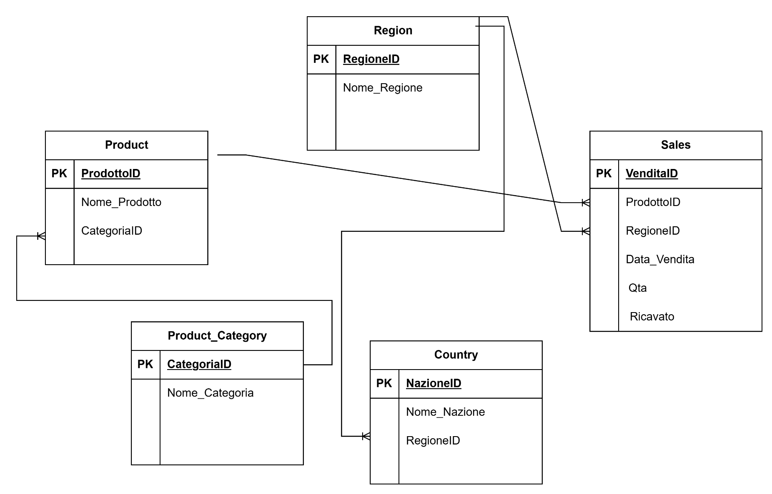

Tabella Product
Campo | Tipo | Chiave primaria | Chiave secondaria
ProdottoID | INT | PK
Nome_Prodotto | VARCHAR
CategoriaID | INT |  | FK - Product_Category(CategoriaID)

Tabella Product_Category
Campo | Tipo | Chiave primaria | Chiave secondaria
CategoriaID | INT | PK
Nome_Categoria | VARCHAR

Tabella Region
Campo | Tipo | Chiave primaria | Chiave secondaria
RegioneID | INT | PK
Nome_Regione | VARCHAR

Tabella Country
Campo | Tipo | Chiave primaria | Chiave secondaria
NazioneID | INT | PK
Nome_Nazione | VARHCHAR
RegioneID | INT |  | FK - Region(RegioneID)

Tabella Sales
Campo | Tipo | Chiave primaria | Chiave secondaria
VenditaID | INT | PK
ProdottoID | INT |  | FK - Product(ProdottoID)
RegioneID | INT |  | FK - Region(RegioneID)
Data_Vendita | DATE
Qta | INT
Ricavato | DECIMAL

LE TASK DALLA 2 ALLA 4 SONO SCARICABILI COME FILE .sql DALLA REPOSITORY GITHUB (nome del file: "Esercitazione finale modulo SQL.sql")
Task 2
Creazione tabelle

CREATE TABLE Product_Category (
CategoriaID INT PRIMARY KEY,
Nome_Categoria VARCHAR(50)
);

CREATE TABLE Product (
ProdottoID INT PRIMARY KEY,
Nome_Prodotto VARCHAR(100),
CategoriaID INT,
FOREIGN KEY (CategoriaID) REFERENCES Product_Category(CategoriaID)
);

CREATE TABLE Region (
RegioneID INT PRIMARY KEY,
Nome_Regione VARCHAR(50)
);

CREATE TABLE Country (
NazioneID INT PRIMARY KEY,
Nome_Nazione VARCHAR(50),
RegioneID INT,
FOREIGN KEY (RegioneID) REFERENCES Region(RegioneID)
);

CREATE TABLE Sales (
VenditaID INT PRIMARY KEY,
ProdottoID INT,
NazioneID INT,
Data_Vendita DATE,
Qta INT,
Ricavato DECIMAL(10,2),
FOREIGN KEY (ProdottoID) REFERENCES Product(ProdottoID),
FOREIGN KEY (NazioneID) REFERENCES Country(NazioneID)
);

Task 3
Popolamento tabelle

INSERT INTO Product_Category VALUES
(1, 'Biciclette'),
(2, 'Abbigliamento');

INSERT INTO Product VALUES
(101, 'Bici-100', 1),
(102, 'Bici-200', 1),
(201, 'Guanti M', 2),
(202, 'Guanti L', 2);

INSERT INTO Region VALUES
(1, 'Europa Occidentale'),
(2, 'Europa Meridionale');

INSERT INTO Country VALUES
(1, 'Francia', 1),
(2, 'Germania', 1),
(3, 'Italia', 2),
(4, 'Grecia', 2);

INSERT INTO Sales VALUES
(1, 101, 1, '2024-01-15', 10, 1500.00),
(2, 102, 2, '2024-12-01', 5, 1000.00),
(3, 201, 3, '2023-10-20', 20, 600.00),
(4, 101, 4, '2024-03-10', 7, 1100.00);

Task 4
1) Verifica univocità PK
SELECT CategoriaID, COUNT(*)
FROM Product_Category
GROUP BY CategoriaID
HAVING COUNT(*) > 1;

SELECT ProdottoID, COUNT(*)
FROM Product
GROUP BY ProdottoID
HAVING COUNT(*) > 1;

SELECT RegioneID, COUNT(*)
FROM Region
GROUP BY RegioneID
HAVING COUNT(*) > 1;

SELECT NazioneID, COUNT(*)
FROM Country
GROUP BY NazioneID
HAVING COUNT(*) > 1;

SELECT VenditaID, COUNT(*)
FROM Sales
GROUP BY VenditaID
HAVING COUNT(*) > 1;

2) Prodotti venduti più di 180 giorni fa + dettagli categoria, regione, nazione
SELECT
s.VenditaID,
s.Data_Vendita,
p.Nome_Prodotto,
pc.Nome_Categoria,
c.Nome_Nazione,
r.Nome_Regione,
DATEDIFF(CURDATE(), s.Data_Vendita) > 180 AS Oltre_180_Giorni
FROM Sales s
JOIN Product p ON s.ProdottoID = p.ProdottoID
JOIN Product_Category pc ON p.CategoriaID = pc.CategoriaID
JOIN Country c ON s.NazioneID = c.NazioneID
JOIN Region r ON c.RegioneID = r.RegioneID;

3) Prodotti venduti in quantità superiore alla media nell'ultimo anno censito
SELECT
s.ProdottoID,
SUM(s.Qta) AS Totale_Qta
FROM Sales s
WHERE YEAR(s.Data_Vendita) = (SELECT MAX(YEAR(Data_Vendita)) FROM Sales)
GROUP BY s.ProdottoID
HAVING SUM(s.Qta) > (SELECT AVG(Somma_Qta) FROM
 | (SELECT SUM(Qta) AS Somma_Qta FROM Sales WHERE YEAR(Data_Vendita) = (SELECT MAX(YEAR(Data_Vendita)) FROM Sales)
GROUP BY ProdottoID) AS media_per_prodotto
);

4) Prodotti venduti con fatturato annuale
SELECT
s.ProdottoID,
YEAR(s.Data_Vendita) AS Anno,
SUM(s.Ricavato) AS Fatturato_Annuale
FROM Sales s
GROUP BY s.ProdottoID, YEAR(s.Data_Vendita);

5) Fatturato per nazione e per anno (decrescente per anno)
SELECT
c.Nome_Nazione,
YEAR(s.Data_Vendita) AS Anno,
SUM(s.Ricavato) AS Fatturato
FROM Sales s
JOIN Country c ON s.NazioneID = c.NazioneID
GROUP BY c.Nome_Nazione, YEAR(s.Data_Vendita)
ORDER BY Anno, Fatturato DESC;

6) Categoria più richiesta
SELECT
pc.Nome_Categoria,
SUM(s.Qta) AS Totale_Venduto |  |  | Risultato: Biciclette 22, Abbigliamento 20
FROM Sales s |  |  | Risposta: Biciclette
JOIN Product p ON s.ProdottoID = p.ProdottoID
JOIN Product_Category pc ON p.CategoriaID = pc.CategoriaID
GROUP BY pc.Nome_Categoria
ORDER BY Totale_Venduto DESC;

7.a) Prodotti invenduti (IS NULL)
SELECT p.ProdottoID, p.Nome_Prodotto
FROM Product p
LEFT JOIN Sales s ON p.ProdottoID = s.ProdottoID
WHERE s.VenditaID IS NULL;
 |  |  | Risultato
7.b) Prodotti invenduti (NOT IN) |  |  | ProdottoID: 202, Nome_Prodotto: Guanti_L
SELECT p.ProdottoID, p.Nome_Prodotto
FROM Product p
WHERE p.ProdottoID NOT IN (SELECT DISTINCT ProdottoID FROM Sales);

8) Creazione view prodotti
CREATE VIEW View_Prodotti AS
SELECT
p.ProdottoID,
p.Nome_Prodotto,
pc.Nome_Categoria
FROM Product p
JOIN Product_Category pc ON p.CategoriaID = pc.CategoriaID;

9) Creazione view geografica
CREATE VIEW View_Geografica AS
SELECT
c.NazioneID,
c.Nome_Nazione,
r.Nome_Regione
FROM Country c
JOIN Region r ON c.RegioneID = r.RegioneID;

